몬스터 상세 설정
 | 몬스터 상세 설정

이름 | 노출증블린(혹은 근육블린) | 배치 위치 | 논산 | 참고 이미지
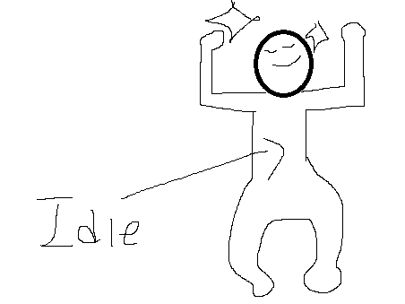

종족 | 고블린 | 역할 | 일반
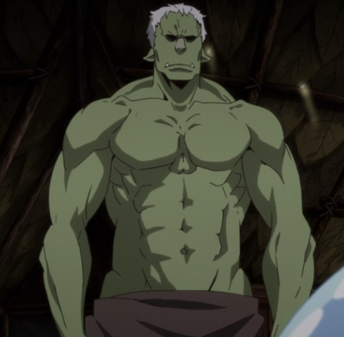

공격 컨셉 | 자신의 근육질 몸을 사랑한 나르시스트 고블린인 노출증블린은 자신의 완벽한 몸을 이용하여 상대에게 부딪히는 공격을 가한다.

스킬 컨셉 | 1. 근육의 돌격 - (아이작 레이지런을 생각하면 될 것 같다.) 상대방에게 맨몸으로 부딪힌다. 상대는 일정 거리 이상 뒤로 밀려나며 피해를 입는다.

몬스터 배경 설정 | 마신의 지구 침공 이전, 노출증블린은 자신의 동료들에게 근육질의 몸매를 과시하며 마계를 돌아다니는 것을 즐겼다. 하지만, 차원이 열리며 지구로 빨려들어가게 된 이후 그의 멋진 몸매를 알아주는 몬스터들이 사라지자 그는 인간들에게로 눈을 돌렸다. 말이 통하지 않아 자신의 몸에 대한 칭찬을 할 수 없는 인간들에게 원망이 생겨 인간들 보면 공격하기 시작한다. 하지만, 본심은 그 누구보다 인간들이 자신의 멋진 몸을 알아주길 바라고 있다. (인게임 구현에 텍스트를 넣을 수 있다면) "정~~말 그레이트 하잖아?!" "거기 인간! 내 몸을 봐달라구!"

기획의도 | 네코랜드 프로젝트에선 무겁고 복잡한 공격은 구현이 힘들다는 것으로 알 고 있다. 그렇다면 아예 맨몸으로 돌진하는 몬스터는 어떨까..?라는 발상에서 나오게 된 캐릭터. 굳이 고블린이 아니어도, '나르시스트'라는 키워드를 이용하여 맨 몸으로 돌진, 공격을 하는 몬스터가 생성되도 재밌을 것 같지만 가장 흔한 몬스터의 종류 중 하나인 고블린을 선택하여 이 맵 저 맵에 분포하게 하고 싶었다.

